Datos Generales
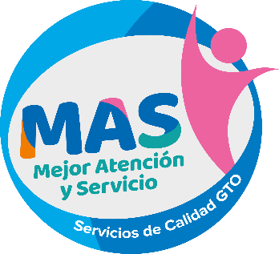
Cédula de incorporación de centro de atención
Programa MAS - Mejor Atención y Servicio
El presente documento contiene los datos principales del centro de atención, con la finalidad de solicitar la incorporación en el esquema de trabajo del Programa MAS - Mejor Atención y Servicio para el ejercicio 2024.

CENTRO DE ATENCIÓN (Nombre oficial) |  | GEOLOCALIZACIÓN DEL CENTRO DE ATENCIÓN (Google Maps)

DEPENDENCIA / ENTIDAD / AYUNTAMIENTO |  | TIPO DE INTERACCION CON LAS PERSONAS USUARIAS

MUNICIPIO |  | JEFATURA DE OFICINA

DOMICILIO |  | CORREO JEFATURA DE OFICINA

TELÉFONO |  | EVALUADOR INTERNO

HORARIO DE SERVICIO |  | CORREO EVALUADOR INTERNO

CANTIDAD TOTAL DE PERSONAS SERVIDORAS PÚBLICAS |  | PERSONAS USUARIAS ATENDIDAS POR DÍA

PERSONAS SERVIDORAS PÚBLICAS DE VENTANILLA |  | CANTIDAD DE QUEJAS RECIBIDAS EL AÑO ANTERIOR

PRINCIPALES TRÁMITES Y SERVICIOS
 | Nombre | Recurrencia diaria del trámite / servicio
TRÁMITE / SERVICIO 1

TRÁMITE / SERVICIO 2

TRÁMITE / SERVICIO 3

TRÁMITE / SERVICIO 4

TRÁMITE / SERVICIO 5

(Da clic en el ícono para ingresar una imagen)
Hago constar que la información declarada en este documento es de carácter oficial y vigente al momento de su emisión y puede ser usada por el Programa MAS - Mejor Atención y Servicio para la integración de su base de datos.

